상품제안서
송월 푸름뱀자수 3P 뉴컬러무지 (수건3매+쇼핑백) | 상품코드: S38670

 |  |  |  |  |  |  | 02-713-8555 | www.synergygift.co.kr
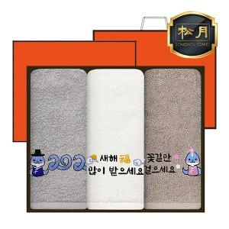

【상세/제작정보】

【인쇄/포장옵션】 | 실크, 자수 / 포장지포장

【공급단가】 | 수량 | 50~ | 100~ | 500~ | 1,000~ | 2,000~
*VAT별도 | 단가 | 15,080원 | 14,840원 | 14,500원 | 13,920원 | 13,340원

【상품 URL】 | https://www.synergygift.co.kr:443/src/goods_detail.php?gdno=38670

